OAHX1-H24A-I
 | Spare Parts Diagram / Vue explosée de pièces
Flexx Air handler / Cabinet souffleur R32
24K btu Indoor / Intérieure
OAHX1-H24A-I
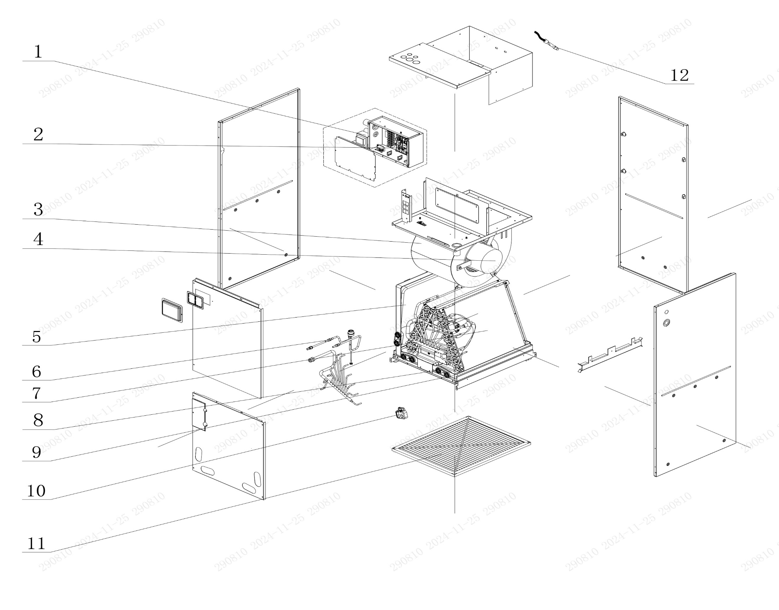

No. | Description Eng | Description Fr | Qty | Part code / Code pièce
12 | Temperature Sensor | Capteur de température | 1 | 390001060085
11 | Filter Sub-Assy | Filtre sous-ensemble | 1 | 111001060269
10 | Gas Sensor | Capteur de gaz | 1 | 34002406001501
9 | Water Tray | Bac à eau | 1 | 2690220000102
8 | Choke Plug | Bouchon d’étranglement | 8 | 76718209
7 | Evaporator Assy | Évaporateur assemblé | 1 | 011001063342P
6 | Strainer | Filtre à tamis / Crépine | 2 | 035021060019
5 | Water Tray | Bac à eau | 1 | 2690220000202
4 | Brushless DC Motor | Moteur DC sans balais | 1 | 15010400001401
3 | Centrifugal Fan Housing | Boîtier de ventilateur centrifuge | 1 | 1570220101
2 | Main Board | Carte principale | 1 | 300002064036
1 | Transformer | Transformateur | 1 | 43110286

OAHX1-H36A-I
 | Spare Parts Diagram / Vue explosée de pièce
Flexx outdoor unit / unité extérieure R32
36K btu Outdoor / Extérieure
OAHX1-H36A-I
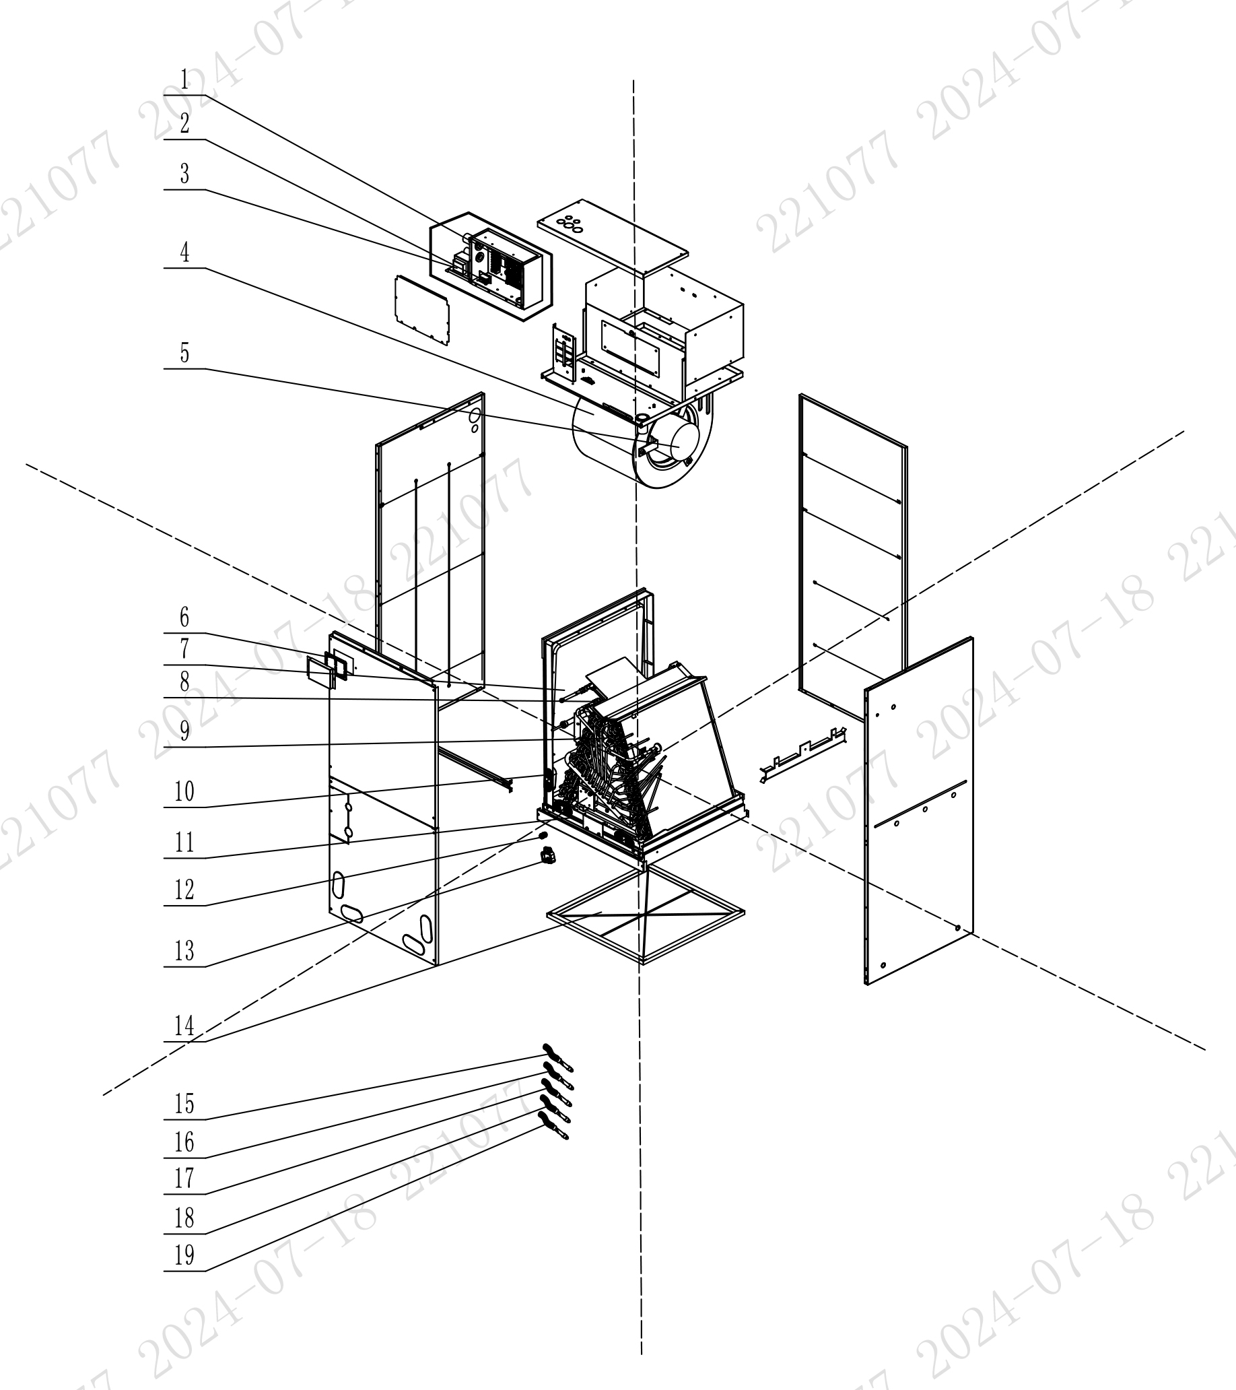

No. | Description Eng | Description Fr | Qty | Part code / Code pièce
19 | Temperature Sensor | Capteur de température | 1 | 390001060085
18 | Temperature Sensor | Capteur de température | 1 | 390001060085
17 | Temperature Sensor | Capteur de température | 1 | 390001060085
16 | Temperature Sensor | Capteur de température | 1 | 390001060085
15 | Temperature Sensor | Capteur de température | 1 | 390001060085
14 | Filter Sub-Assy | Filtre sous-ensemble | 1 | 111001060160
13 | Gas Sensor | Capteur de gaz | 1 | 34002406001501
12 | Joint | Joint | 1 | 06658000008
11 | Water Tray | Bac à eau | 1 | 2690220402
10 | Choke Plug | Bouchon d’étranglement | 4 | 76718209
9 | Evaporator Sub-Assy | Évaporateur sous-ensemble | 1 | 011001063265P
8 | Strainer | Crépine / Filtre à tamis | 1 | 0721200102
7 | Water Tray | Bac à eau | 1 | 2690220502
6 | Insulating Board | Plaque isolante | 1 | 75142201
5 | Brushless DC Motor | Moteur DC sans balais | 1 | 15010400001401
4 | Centrifugal Fan Housing | Boîtier de ventilateur centrifuge | 1 | 1570220201
3 | Transformer | Transformateur | 1 | 43110286
2 | Terminal Board | Carte de connexion (borne) | 1 | 422000060207
1 | Main Board | Carte principale | 1 | 300002064036

OAHX1-H48A-I
 | Spare Parts Diagram / Vue explosée de pièces
Flexx Air handler / Cabinet souffleur R32
48K btu Indoor / Intérieure
OAHX1-H48A-I
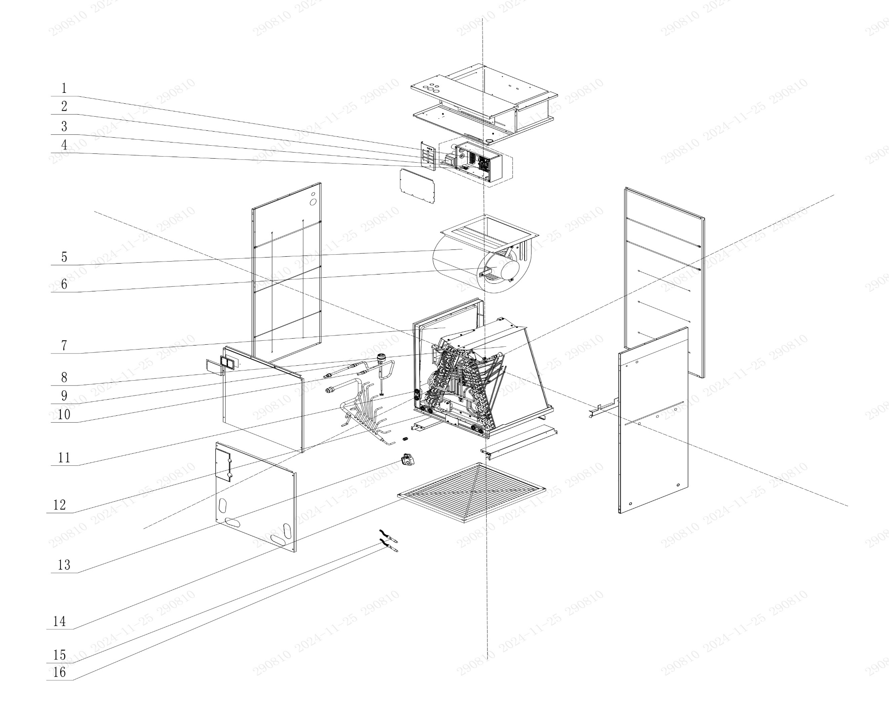

No. | Description Eng | Description Fr | Qty | Part code / Code pièce
16 | Sensor Sub-Assy | Sous-ensemble capteur | 1 | 390002060708
15 | Temperature Sensor | Capteur de température | 1 | 390001060085
14 | Filter Sub-Assy | Filtre sous-ensemble | 1 | 111001060188
13 | Gas Sensor | Capteur de gaz | 1 | 34002406001501
12 | Water Tray | Bac à eau | 1 | 2690220602
11 | Choke Plug | Bouchon d’étranglement | 4 | 76718209
10 | Strainer | Crépine / Filtre à tamis | 2 | 0721200102
9 | Electronic Expansion Valve | Vanne de détente électronique | 1 | 072009060078
8 | Evaporator Assy | Évaporateur assemblé | 1 | 011001063269P
7 | Water Tray | Bac à eau | 4 | 2690220502
6 | Brushless DC Motor | Moteur DC sans balais | 1 | 15010400001301
5 | Centrifugal Fan Housing | Boîtier de ventilateur centrifuge | 1 | 1570220301
4 | Terminal Board | Carte de connexion (borne) | 1 | 422000060207
3 | Main Board | Carte principale | 1 | 300002064036
2 | Transformer | Transformateur | 1 | 43110286
1 | Terminal Board | Carte de connexion (borne) | 1 | 42200006005601

OFLX1-H36A-O
 | Spare Parts Diagram / Vue explosée de pièces
Flexx Outdoor unit / Unité extérieure R32
36K btu
OFLX1-H36A-O
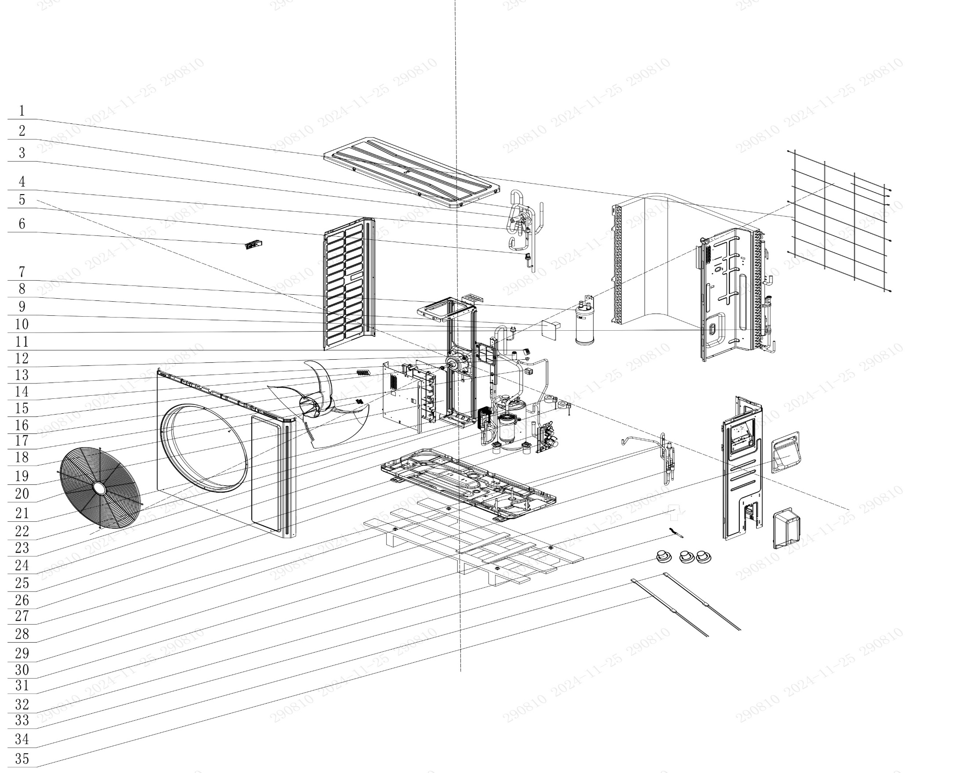

No. | Description Eng | Description Fr | Qty | Part code / Code pièce
35 | Electrical Heater | Chauffage électrique | 1 | 7651000417
34 | Electrical Heater | Chauffage électrique (répété) | 1 | 7651521241
33 | Drainage Hole Cap | Bouchon de trou de drainage | 3 | 06813401
32 | Sensor Sub-Assy | Sous-ensemble capteur | 1 | 390002060540
31 | Drainage Joint | Raccord de drainage | 1 | 26113009
30 | Handle | Poignée | 1 | 2623305302
29 | Strainer | Crépine / Filtre à tamis | 2 | 0721212101
28 | One Way Valve | Vanne unidirectionnelle | 1 | 071001060011
27 | Electronic Expansion Valve | Vanne de détente électronique | 1 | 072009060033
26 | Cut Off Valve | Vanne d'arrêt | 1 | 070001060054
25 | Cut-Off Valve 3/8(N) | Vanne d'arrêt 3/8 (N) | 1 | 070001060035
24 | Electric Expand Valve Fitting | Raccord de vanne de détente électrique (répété deux fois) | 1 | 07200206002321
23 | Electric Expand Valve Fitting | Raccord de vanne de détente électrique (répété deux fois) | 1 | 07200206002321
22 | Compressor and Fittings | Compresseur et raccords | 1 | 009001061206
21 | Plate-Type Heat Exchanger | Échangeur de chaleur à plaques | 1 | 010007060010
20 | Front Grill | Grille avant | 1 | 016004060019
19 | Main Board | Carte principale | 1 | 300027063867
18 | Terminal Board | Carte de connexion (borne) | 1 | 42200006001202
17 | 4 Way Valve Coil | Bobine de vanne 4 voies | 1 | 07201006000606
16 | Axial Flow Fan | Ventilateur à flux axial | 1 | 103002060028
15 | Brushless DC Motor | Moteur DC sans balais | 1 | 150104060133
14 | Terminal Board | Carte de connexion (borne) | 1 | 422000060106
13 | Fusible Plug | Fusible | 1 | 035222000004
12 | Electronic Expansion Valve | Vanne de détente électronique | 1 | 072009000018
11 | Terminal Board | Carte de connexion (borne) | 1 | 42200006005601
10 | Strainer | Crépine / Filtre à tamis | 2 | 07411124
9 | Pressure Protect Switch | Interrupteur de protection de pression | 1 | 46020007
8 | Filter Board | Carte de filtre | 1 | 300020060143
7 | Gas-Liquid Separator | Séparateur gaz-liquide | 1 | 03502706001902
6 | Handle | Poignée (répété) | 1 | 2623305302
5 | Pressure Sensor | Capteur de pression | 1 | 43004406002202
4 | Pressure Protect Switch | Interrupteur de protection de pression | 1 | 4602000603
3 | 4-Way Valve | Vanne 4 voies | 1 | NOT CODE EXCEL FILE
2 | Joint | Joint | 1 | 06652200001
1 | Rear Grill | Grille arrière | 1 | 01600106011401

OFLX1-H60A-O
 | Spare Parts Diagram / Vue explosée de pièces
Flexx Outdoor unit / Unité extérieure R32
60K btu
OFLX1-H60A-O
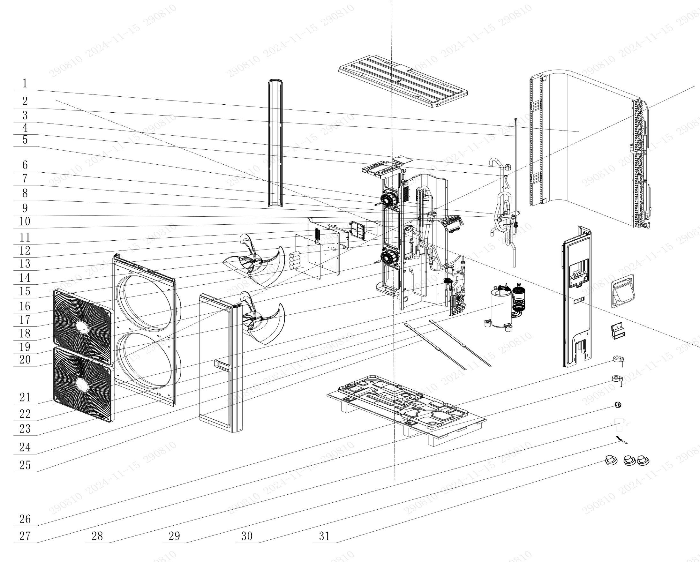

No. | Description Eng | Description Fr | Qty | Part code / Code pièce
31 | Drainage Hole Cap | Bouchon de trou de drainage | 4 | 06813401
30 | Sensor Sub-Assy | Sous-ensemble du capteur | 1 | 390002060557
29 | Drainage Joint | Joint de drainage | 1 | 26113009
28 | 4 Way Valve Coil | Bobine de vanne 4 voies | 1 | 07201006000604
27 | Electric Expand Valve Fitting | Raccord de vanne d'expansion électrique | 1 | 4304413297
26 | Electric Expand Valve Fitting | Raccord de vanne d'expansion électrique | 1 | 07200206002329
25 | Electrical Heater | Chauffage électrique | 1 | 7651000421
24 | Electrical Heater(Compressor) | Chauffage électrique (compresseur) | 1 | 765152128
23 | Compressor and Fittings | Compresseur et raccords | 1 | 009001060980
22 | Cut Off Valve | Vanne d'arrêt | 1 | 070001060054
21 | Cut-Off Valve 3/8(N) | Vanne d'arrêt 3/8 (N) | 1 | 070001060035
20 | One Way Valve | Vanne unidirectionnelle | 1 | 071001060011
19 | Strainer | Filtre | 2 | 035021060018
18 | Brushless DC Motor | Moteur DC sans balais | 1 | 150104060074
17 | Front Grill | Grille avant | 1 | 01600406000201
16 | Main Board | Carte principale | 1 | 300027063855
15 | Axial Flow Fan | Ventilateur à flux axial | 2 | 1043410000301
14 | Electronic Expansion Valve | Vanne d'expansion électronique | 1 | 43005017
13 | Plate-type Heat Exchanger | Échangeur de chaleur à plaques | 1 | 00904100004
12 | Filter Board | Carte de filtre | 1 | 300020060144
11 | Terminal Board | Carte de connexion | 1 | 42200006001202
10 | Terminal Board | Carte de connexion | 1 | 422000060106
9 | Terminal Board | Carte de connexion | 1 | 42200006005601
8 | Pressure Protect Switch | Interrupteur de protection de pression | 1 | 46020007
7 | Pressure Protect Switch | Interrupteur de protection de pression | 1 | 4602000603
6 | 4-Way Valve | Vanne 4 voies | 1 | 43000338
5 | Gas-Liquid Separator | Séparateur gaz-liquide | 1 | 035027060022
4 | Joint | Joint | 1 | 06652200001
3 | Fusible Plug | Fusible thermosensible | 1 | 035222000004
2 | Pressure Sensor | Capteur de pression | 1 | 43004406002204
1 | Condenser Assy | Ensemble condenseur | 1 | 011002062380

